第1次
工程款支付证书
工程名称 |  | 新增国道329周项路口至项城牛营段附属设施工程项目 |  |  |  |  | 建设单位 |  | 项城市交通运输局 |  |  |  | ERP编号 |  | 4946 | 档案编号 |  | CD2016-113
合同金额 |  | 41,755,091.53 |  |  | 中标时间 | 2016-9-5 中标 | 已提供工程资料 |  | 中标书、施工合同、项目投资协议、竣工报告，不领章承诺书（无），终结结算书 |  |  |  | 保存地址 |  | 合肥 | 责任单位 |  | 第八大区河南省
决算金额 |  | 52,077,565.25 |  |  | 决算时间 |  | 项目部印章 |  | 无 |  |  |  | 施工人 |  | 马伟涛15938613333 | 区域责任人 | 孙健 | 省办负责人 | 李想
序号 | 经营填写 |  |  |  |  | 工程填写 | 经营填写 |  |  | 财务填写 | 经营、工程、质安填写 |  | 区域负责人 |  | 申请部门填写财务核对 |  |  | 本次支付 金额 | 剩余款项
 | 到款情况 |  |  |  |  |  | 暂列金 |  |  | 代缴税金 | 其他扣款 |  | 预留款 |  | 成本票
 | 日期 | 工程款金额 | 周转金金额 | 到款银行 | 到款账户 | 完成进度 | 比例 | 金额 | 备注 | 金额 | 金额 | 备注 | 金额 | 备注 | 供货单位 | 合同额 | 成本票额
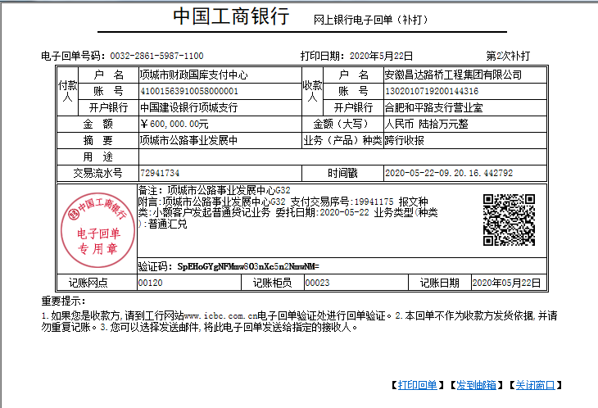
1 | 前期到款 | 47000000 |  | 中行 | 175202745165 |  | 0.5% | 260,388.46 | 决算价价0.5% | 177,666.00 | 4,000.00 | 外经证费用1000+孙健、朱大金出场费各1000，齐亮亮、王敏出场费各500 | 790,000.00 | 暂扣企税700000+损失保证金90000 | 前期支付 |  |  | 45,767,945.54
 | 2020-05-22 | 600000 |  | 工行 | 1302 0107 1920 0144 316 |  |  |  |  | 106,801.00 |  |  | -790,000.00 | 提企税及损失保证金
 | 2020-06-22 | 4477000 |  | 工行 | 1302 0107 1920 0144 316 |  |  |  |  | -100,514.00
 | 2020-06-30 |  |  | 中行项城莲花大道支行 | 2468 5030 7183 |  |  |  |  |  | 200.00 | 手续费 |  |  | 项城市德祐建筑装饰工程有限公司（沙子、石子、水泥等） |  |  | 1,097,649.00
 | 2020-06-30 |  |  | 农行项城市城郊分理处 | 6230 5220 8007 4290 675 |  |  |  |  |  | 100.00 |  |  |  | 侯孬蛋（火烧花岗岩石板） |  |  | 966,264.00
 | 2020-06-30 |  |  | 农行南京紫金山支行 | 6228 2703 9700 4289 173 |  |  |  |  |  | 100.00 |  |  |  | 徐蓬（火烧花岗岩石板） |  |  | 936,000.00
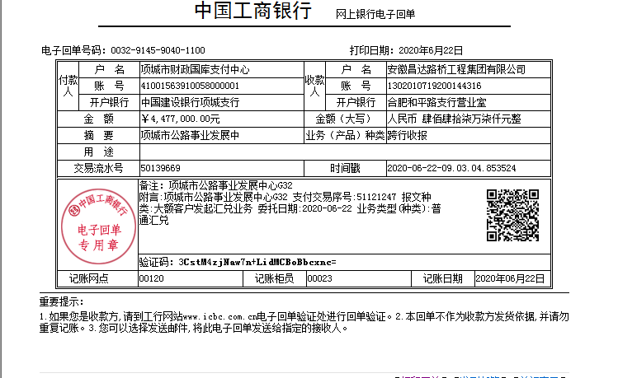
 | 2020-06-30 |  |  | 农行项城市城郊分理处 | 6230 5220 8007 4290 576 |  |  |  |  |  | 100.00 |  |  |  | 李松山（水磨花岗岩侧石） |  |  | 806,224.00
 | 2020-06-30 |  |  | 中行项城支行 | 6013 8280 0800 9996 059 |  |  |  |  |  | 100.00 |  |  |  | 李冬华（钢板） |  |  | 339,400.76
 | 2020-07-01 |  |  | 农行西城分理处 | 6230 5220 8007 4222 371 |  |  |  |  | 400.00 | 100.00 | 手续费 |  |  | 张敬光（花岗岩） |  |  | 828,000.00
 | 2020-07-07 |  |  | 农行项城市支行老城分理处 | 6228 4520 8808 1256 678 |  |  |  |  | 19,314.00 | 100.00 |  |  |  | 蒋兰英（LED路灯） |  |  | 726,661.24
 | 2021-08-16 |  |  |  |  |  |  |  |  |  |  |  |  |  | 马伟涛（退损失准备金） 6217888000000286600 中国银行股份有限公司城莲花支行 |  |  | 140,000.00

合计 |  | 52077000 | 0.00 |  |  |  |  | 260,388.46 |  | 203,667.00 | 4,800.00 |  | 0.00 |  |  |  |  | 51,608,144.54 | 0.00
本次结算 支付明细 |  | 应支付金额 |  |  | 140,000.00 |  |  |  |  |  | 本次支付金额 |  |  | 小写 | 140,000.00
 |  | 已支付金额 |  |  | 0.00 |  |  |  |  |  |  |  |  | 大写 | 壹拾肆万元整

